e

2НФ

 | В таблице присутствует транзитивная зависимость

3НФ | client |  |  |  | postal_code
 | client_id | first_name | last_name | postal_code_id | postal_code_id | postal_code | city_id
 | 23 | Khalid | Boulahrouz | 1 | 1 | 1825HH | 1
 | 24 | ZinEdine | Zidane | 2 | 2 | 1834DK | 2
 | 25 | Ruud | van Nistelrooy | 3 | 3 | 1844JJ | 3
 | 19 | Phillip | Cocu | 4 | 4 | 1850WI | 4

 | province |  |  |  | city
 | province_id | province |  |  | city_id | city | province_id
 | 1 | Noord-Holland |  |  | 1 | Alkmaar | 1
 |  |  |  |  | 2 | Langedijik | 1
 |  |  |  |  | 3 | Schermer | 1
 |  |  |  |  | 4 | Heilo | 1

f
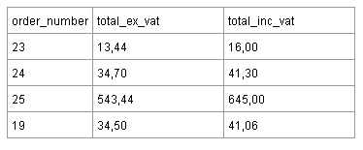
1НФ

 | Где Total_inc_vat = 119% От Total_ex_vat
 | Нельзя отнести к 2НФ, т.к. есть расчетное поле (Total_inc_vat)

2НФ
 | order_number | total_ex_vat
 | 23 | 13.44
 | 24 | 34.7
 | 25 | 543.44
 | 19 | 34.50

3НФ | order
 | id | order_number | total_ex_vat
 | 1 | 23 | 13.44
 | 2 | 24 | 34.7
 | 3 | 25 | 543.44
 | 4 | 19 | 34.50

